EstacionesLocalizacion
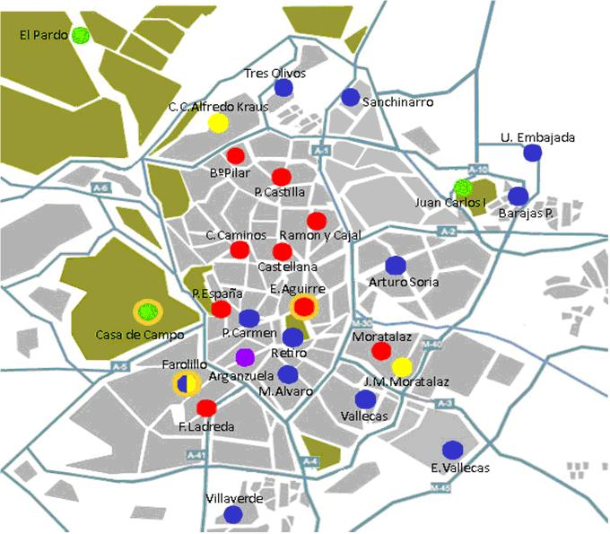
Estacion | Columna1 | Latitud | Longitud
4 | Plaza de España | 40º 25' 25.98" N | 3º 42' 43.91" O
8 | Escuelas Aguirre | 40º 25' 17.63'' N | 3º 40' 56.22'' O
11 | Av Ramon y Cajal | 40º 27' 5.29'' N | 3º 40' 38.5'' O
16 | Arturo Soria | 40º 26' 24,17'' N | 3º 38' 21,24'' W
17 | Villaverde Alto | 40º 20' 49,56" N | 3º 42' 47,98" W
18 | Calle Farolillo | 40º 23' 41,20'' N | 3º 43' 54,60'' W
24 | Casa de campo | 40º 25' 09,68'' N | 3º 44' 50,44'' W
25 | Santa Eugenia
27 | Barajas | 40º 28' 36,94'' N | 3º 34' 48,10'' W
35 | Plaza del carmen | 40º 25' 9.15'' N | 3º 42' 11.4'' O
36 | Moratalaz | 40º 24' 28,64'' N | 3º 38' 43,06'' W
38 | Cuatro Caminos | 40º 26' 43.97" N | 3º 42' 25.64'' O
39 | Barrio del pilar | 40º 28' 41.64'' N | 3º 42' 41.53'' O
40 | Vallecas | 40º 23' 17,34'' N | 3º 39' 05,48'' W
47 | Mendez Alavaro | 40º 23' 53" N | 3º 41' 12" O
48 | Paseo Castellana | 40º 26' 23.61'' N | 3º 41' 25.34'' O
49 | Retiro | 40º 24' 52" N | 3º 40' 57.3" O
50 | Plaza Castilla | 40º 27' 56.1" N | 3º 41' 19.48" O
54 | Ensanche de Vallecas | 40º 22' 22'' N | 3º 36' 43'' O
55 | Urb. Embajada | 40º 27' 45'' N | 3º 34' 50'' W
56 | Plaza Fernandez Ladreda | 40º 23' 05'' N | 3º 43' 7'' W
57 | Sanchinarro | 40º 29' 39,1" N | 3º 39' 37,8" O
58 | El Pardo | 40º 31' 5" N | 3º 46' 28,6" O
59 | Parque JCI | 40º 27' 54'' N | 3º 36' 32'' W
60 | Tres Olivos | 40º 30' 02'' N | 3º 41' 23' O

